Grandeurs constantes
 | Grandeurs constantes pendant l'expérience

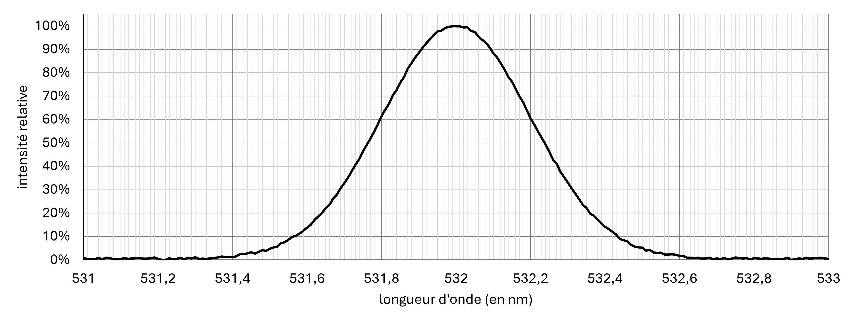
Longueur d'onde du faisceau laser λ = |  | m

Distance fente - écran : D = |  | m

Analyse des résultats
 | Analyse des résultats

fente n° | afabricant (m) | amesurée (m) | |amesurée – afabricant| | repérage extinction | graduation mesure de L | mesure de D | valeur de λ | u(amesurée) | L
 | largeur de la fente annoncée par le fabricant | largeur de la fente déduite des mesures | écart entre la valeur déduite des mesures et celle annoncée par le fabricant
1 | 1.00E-05 | 0.00E+00 | 1.00E-05 | 0.00E+00 | 0.00E+00 | 0.00E+00 | 0.00E+00 | #DIV/0! | 0.00E+00 | n° | a_fab | a_mes | écart | u_tol(L) | u_grad(L) | u(D) | u(λ) | u | L
Comparaison écart / incertitude
|amesurée – afabricant| | 1.00E-05
u(amesurée) | 0.00E+00
Poids relatifs des différentes sources d'erreur
repérage extinction |  | 0.0%
graduation mesure de L |  | 0.0%
mesure de D |  | 0.0%
valeur de λ |  | 0.0%
incertitudes relatives : |  |  |  | #DIV/0! | #DIV/0! | #DIV/0! | #DIV/0! |  |  | 1 | 0.00001 | 0 | 0.00001 | 0 | 0 | 0 | 0 | #DIV/0! | 0
"poids" relatifs des sources d'erreur : |  |  |  | #DIV/0! | #DIV/0! | #DIV/0! | #DIV/0! |  |  | 2 | 0.00002 | 0 | 0.00002 | 0 | 0 | 0 | 0 | #DIV/0! | 0
 |  |  |  |  |  |  |  |  |  | 3 | 0.00003 | 0 | 0.00003 | 0 | 0 | 0 | 0 | #DIV/0! | 0
 |  |  |  |  |  |  |  |  |  | 4 | 0.00004 | 0 | 0.00004 | 0 | 0 | 0 | 0 | #DIV/0! | 0
 |  |  |  |  |  |  |  |  |  | 5 | 0.00005 | 0 | 0.00005 | 0 | 0 | 0 | 0 | #DIV/0! | 0
 |  |  |  |  |  |  |  |  |  | 6 | 0.00007 | 0 | 0.00007 | 0 | 0 | 0 | 0 | #DIV/0! | 0
 |  |  |  |  |  |  |  |  |  | 7 | 0.0001 | 0 | 0.0001 | 0 | 0 | 0 | 0 | #DIV/0! | 0
 |  |  |  |  |  |  |  |  |  | 8 | 0.00015 | 0 | 0.00015 | 0 | 0 | 0 | 0 | #DIV/0! | 0
 |  |  |  |  |  |  |  |  |  | 9 | 0.0002 | 0 | 0.0002 | 0 | 0 | 0 | 0 | #DIV/0! | 0
 |  |  |  |  |  |  |  |  |  | 10 | 0.0003 | 0 | 0.0003 | 0 | 0 | 0 | 0 | #DIV/0! | 0
 |  |  |  |  |  |  |  |  |  | 11 | 0.0005 | 0 | 0.0005 | 0 | 0 | 0 | 0 | #DIV/0! | 0
 |  |  |  |  |  |  |  |  |  | 12 | 0.0007 | 0 | 0.0007 | 0 | 0 | 0 | 0 | #DIV/0! | 0

